Resumé
Estimé (JH) | Consommée (JH) | RAF (JH) | % Réalisation | % IPC Ind Perf Coûts | Ecart a justifier | Début Inicial | Fin Inicial | Début actualisé | Fin Actualisé | % IPD Ind Perf Delais | Ecart a justifier |  | Recette (Actualisé) |  |  | RaF (Actualisé) |  |  | Dépense (Engagé) |  | % IPC Ind Perf Coûts en €
246.24 | 106.4 | 162 | 40% | 0.92 | -61.84 | 2016-11-15 | 2017-09-20 | 2016-11-15 | 2017-09-20 | 1.00 | -24 | Qté | Mont | Total | Qté | Mont | Total | Qté | Mont | Total
 |  |  |  |  |  |  |  |  |  |  |  | 27.3 | 529.3 € | 14,424.0 | 12.6 | 374.5 € | 4,726.3 | 21.4 | 365.6 € | 7,819.8 | 1.15
 |  |  |  |  |  | Risque | 2 |  | Client | 3

Gantt
 | Début actualisé | Réalisé | Restant
Etudes / Réalisation des audits + CRs ................................... | 2016-11-15 | 67.0 | 0.0
Etudes / Dictionnaires des données bases (Extra, Cotis, Membr, Railisa) . | 2016-11-22 | 81.0 | 0.0
Base de données / Création du MCD V0 .................................... | 2017-02-12 | 25.0 | 0.0
Base de données / Création du MCD V1 avec Base Cotisations .............. | 2017-03-09 | 16.8 | 4.2
Base de données / Création du MCD V2 avec Base Membres .................. | 2017-03-31 | 0.0 | 4.0
Base de données / Création du MCD V3 avec Base Railisa .................. | 2017-04-10 | 0.0 | 2.0
Base de données / Création du MCD V4 avec Base Extranet ................. | 2017-04-12 | 0.0 | 2.0
Base de données / Création du MLD ....................................... | 2017-04-13 | 0.0 | 1.0
Base de données / Création du MPD ....................................... | 2017-04-13 | 0.0 | 1.0
Base de données / Draft du Data model ................................... | 2017-04-13 | 0.0 | 1.0
Base de données / POC du Data Model ..................................... | 2017-04-14 | 0.0 | 15.0
Base de données / Implementation du Data Model ......................... | 2017-05-02 | 0.0 | 4.0
Base de données / Test de la BDD ........................................ | 2017-07-05 | 0.0 | 3.0
Interface / Cahier des charges .......................................... | 2017-07-10 | 0.0 | 4.0
Interface / Spécifications fonctionnelles ............................... | 2017-07-17 | 0.0 | 5.0
Interface / Spécifications techniques ................................... | 2017-07-24 | 0.0 | 5.0
Interface / Création des WebService ..................................... | 2017-07-24 | 0.0 | 5.0
Interface / Architecture de l'interface ................................. | 2017-08-07 | 0.0 | 5.0
Interface / Développement de l'interface ................................ | 2017-08-21 | 0.0 | 22.0
Tests / Plan de tests pour l'interface .................................. | 2017-09-12 | 0.0 | 4.0
Tests / Tests de l'interace ............................................. | 2017-09-18 | 0.0 | 3.0
Gestion de projet / Mise à jour du WBS .................................. | 2016-11-15 | 0.0 | 291.0
Gestion de projet / PMO (BOUDOU) - Réunions ............................. | 2016-11-15 | 115.8 | 175.2
Gestion de projet / Mandataire (MAGNIEN) - Réunions ..................... | 2016-11-15 | 115.8 | 175.2
Gestion de projet / CP - Réunions ....................................... | 2016-11-15 | 0.0 | 291.0
 |  | 0.0 | 0.0

Planning
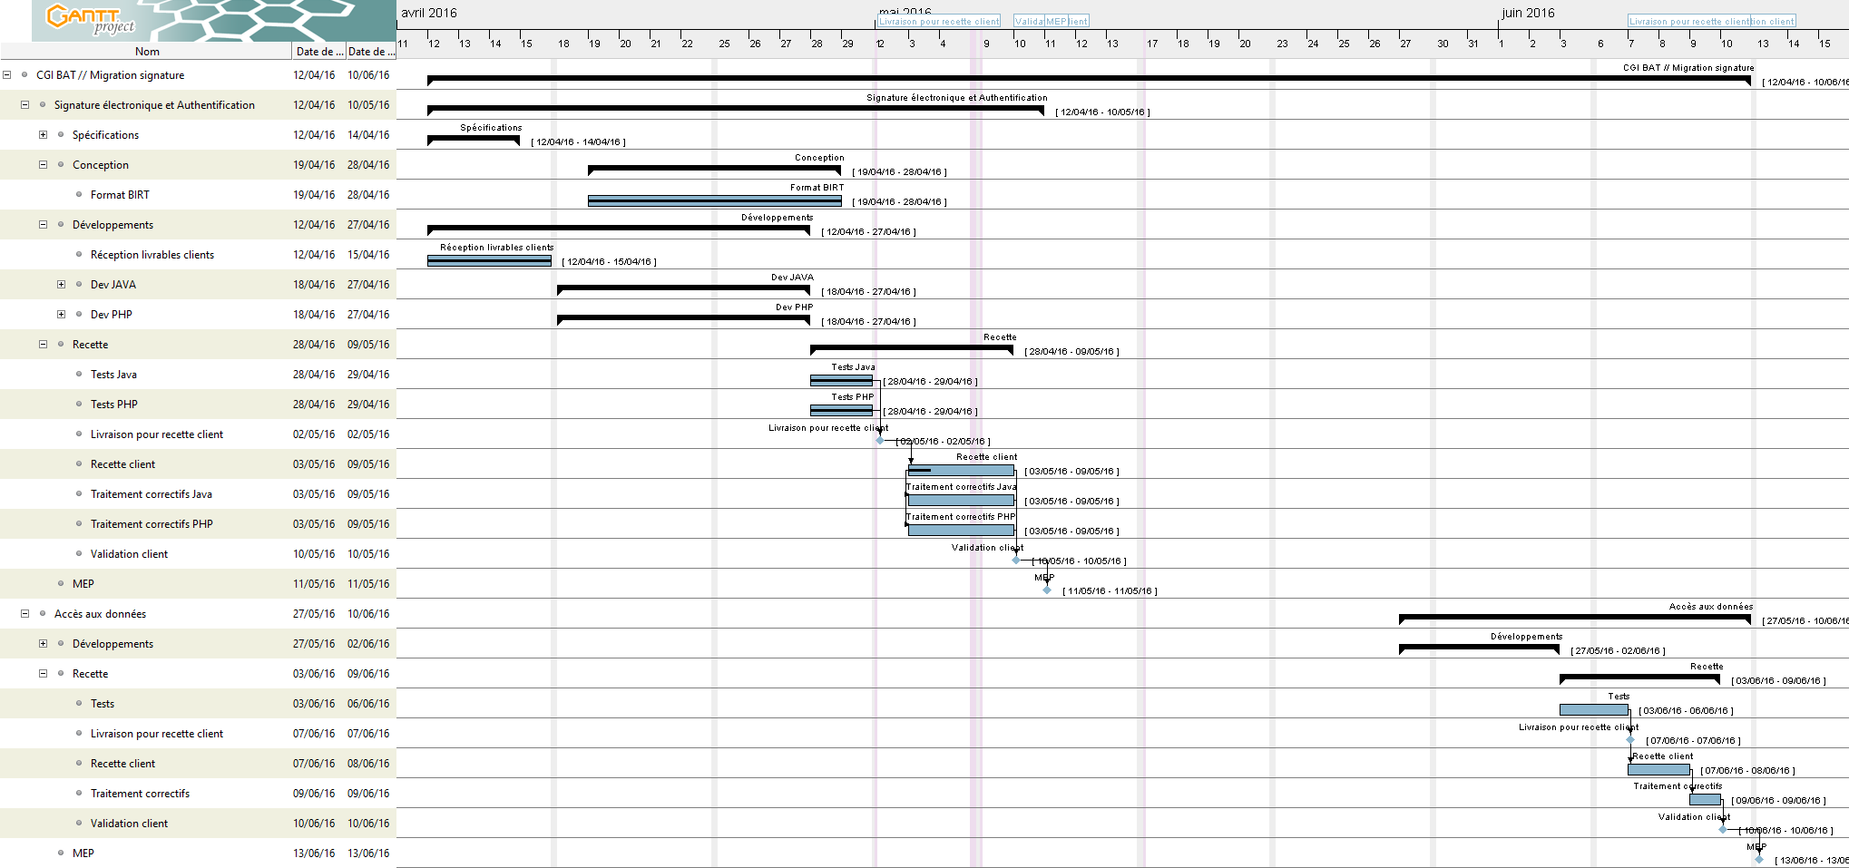
Planning

